Chi tiết địa chất
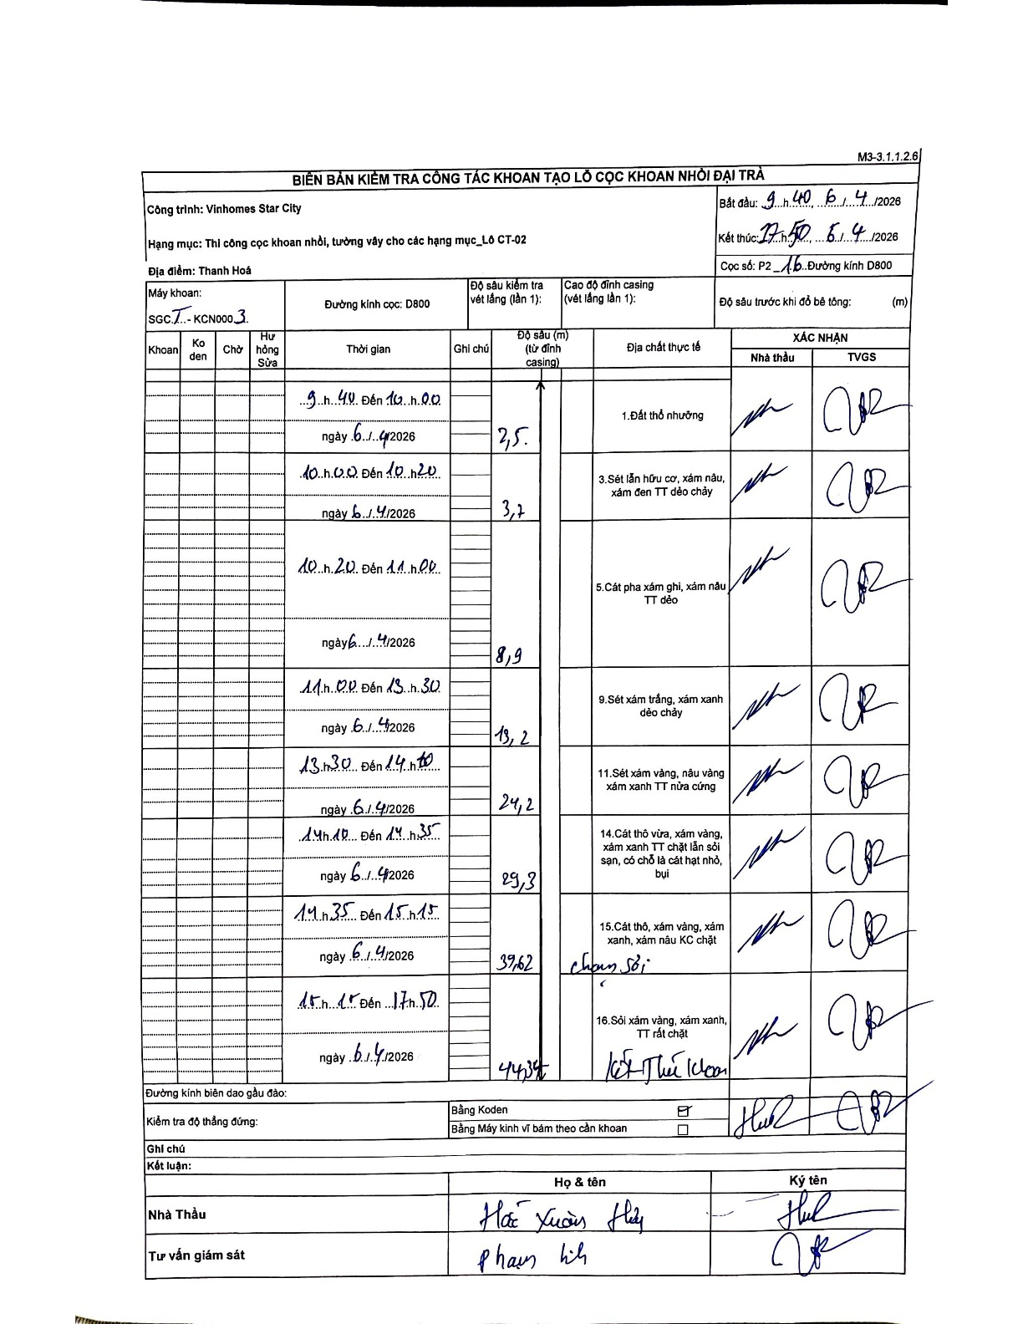
Dự án | Star City Thanh Hóa
Hạng mục | Thi công cọc khoan nhồi, tường vây cho các hạng mục_Lô CT-02
Tên bộ phận | Thanh Hoá
Số hiệu cọc | P2_16
Tên Máy khoan | SGCT-KCN0003
Đường kính | D800
Bắt đầu thi công | 09:40 06/04/2026
Kết thúc thi công | 17:50 06/04/2026

Địa chất TT | Đường kính | Mô tả lớp thiết kế | Từ (h) | Đến (h) | Cao độ từ | Cao độ đến | T.Gian (h) | Dài (m) | V (m/h) | Ghi chú
1. Đất thổ nhưỡng | D800 | Đất thổ nhưỡng | 09:40 06/04/2026 | 10:00 06/04/2026 | 0 | -2.5 | 0.33 | 2.5 | 7.5
2 | D800 | Sét lẫn hữu cơ, xám nâu, xám đen TT dẻo chảy | 10:00 06/04/2026 | 10:20 06/04/2026 | -2.5 | -3.7 | 0.33 | 1.2 | 3.6
3 | D800 | Cát pha xám ghi, xám nâu TT dẻo | 10:20 06/04/2026 | 11:00 06/04/2026 | -3.7 | -8.9 | 0.67 | 5.2 | 7.8
4 | D800 | Sét xám trắng, xám xanh dẻo chảy | 11:00 06/04/2026 | 13:30 06/04/2026 | -8.9 | -19.2 | 2.5 | 10.3 | 4.12
5 | D800 | Sét xám vàng, nâu vàng xám xanh TT nửa cứng | 13:30 06/04/2026 | 14:10 06/04/2026 | -19.2 | -24.2 | 0.67 | 5 | 7.5
6 | D800 | Cát thô vừa, xám vàng, xám xanh TT chặt lẫn sỏi sạn, có chỗ là cát hạt nhỏ, bụi | 14:10 06/04/2026 | 14:35 06/04/2026 | -24.2 | -29.3 | 0.42 | 5.1 | 12.24
7 | D800 | Cát thô, xám vàng, xám xanh, xám nâu KC chặt | 14:35 06/04/2026 | 15:15 06/04/2026 | -29.3 | -39.62 | 0.67 | 10.32 | 15.48 | chạm sỏi
8 | D800 | Sỏi xám vàng, xám xanh, TT rất chặt | 15:15 06/04/2026 | 17:50 06/04/2026 | -39.62 | -44.34 | 2.58 | 4.72 | 1.83 | Kết thúc khoan

ẢNH BIÊN BẢN GỐC

